L I 1 - j17 SH
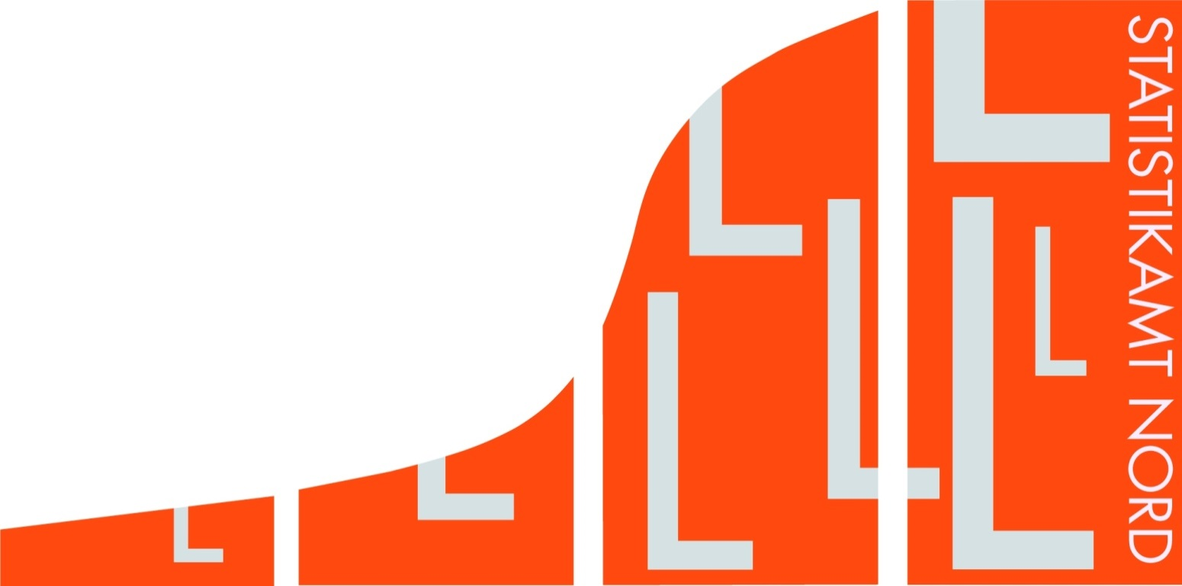
Statistisches Amt
für Hamburg und Schleswig-Holstein

 |  | STATISTISCHE BERICHTE
 |  | Kennziffer: L I 1 - j 17 SH

Staatliche Steuern in Schleswig-Holstein
 | 2017

 |  |  | Herausgegeben am: 16. Oktober 2018

